gslide
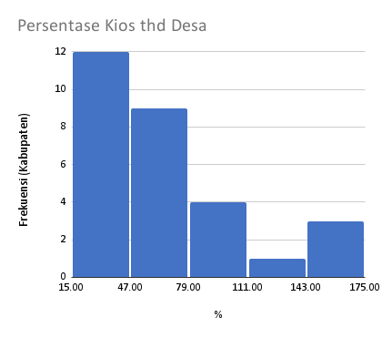
No | Kabupaten/Kota | Total | Kios | Desa | %kios/desa | Alokasi/tahun | Alokasi/bulan
1 | Demak | 78,503 | 422 | 243 | 173.66255144 | 323 | 26.92
2 | Sragen | 166,692 | 339 | 196 | 172.95918367 | 850 | 70.87
3 | Grobogan | 179,588 | 437 | 273 | 160.07326007 | 658 | 54.82
4 | Blora | 156,570 | 366 | 271 | 135.05535055 | 578 | 48.15
5 | Kendal | 58,230 | 286 | 266 | 107.51879699 | 219 | 18.24
6 | Karanganyar | 45,847 | 159 | 162 | 98.148148148 | 283 | 23.58
7 | Sukoharjo | 29,475 | 140 | 150 | 93.333333333 | 197 | 16.38
8 | Kudus | 21,194 | 105 | 123 | 85.365853659 | 172 | 14.36
9 | Pati | 81,150 | 280 | 401 | 69.825436409 | 202 | 16.86
10 | Wonogiri | 73,044 | 168 | 251 | 66.932270916 | 291 | 24.25
11 | Pemalang | 41,900 | 137 | 212 | 64.622641509 | 198 | 16.47
12 | Tegal | 38,761 | 181 | 281 | 64.412811388 | 138 | 11.49
13 | Banyumas | 37,268 | 192 | 301 | 63.787375415 | 124 | 10.32
14 | Brebes | 74,566 | 182 | 292 | 62.328767123 | 255 | 21.28
21 | Boyolali | 56,710 | 153 | 261 | 58.620689655 | 217 | 18.11
22 | Jepara | 24,142 | 103 | 184 | 55.97826087 | 131 | 10.93
23 | Cilacap | 69,133 | 146 | 269 | 54.275092937 | 257 | 21.42
24 | Purbalingga | 21,801 | 99 | 224 | 44.196428571 | 97 | 8.11
25 | Klaten | 42,757 | 156 | 391 | 39.89769821 | 109 | 9.11
26 | Semarang | 29,647 | 82 | 208 | 39.423076923 | 143 | 11.88
27 | Rembang | 71,600 | 107 | 287 | 37.282229965 | 249 | 20.79
28 | Wonosobo | 24,479 | 78 | 236 | 33.050847458 | 104 | 8.64
29 | Kebumen | 86,633 | 148 | 449 | 32.962138085 | 193 | 16.08
30 | Pekalongan | 19,986 | 85 | 272 | 31.25 | 73 | 6.12
31 | Banjarnegara | 34,292 | 72 | 266 | 27.067669173 | 129 | 10.74
32 | Batang | 27,888 | 63 | 239 | 26.359832636 | 117 | 9.72
33 | Temanggung | 33,134 | 65 | 266 | 24.436090226 | 125 | 10.38
34 | Magelang | 33,968 | 89 | 367 | 24.250681199 | 93 | 7.71
35 | Purworejo | 26,338 | 75 | 469 | 15.991471215 | 56 | 4.68

